Momo 2026.04.24
 | 2. 檢驗基礎架構
 | 2.1 檢驗工具
僅工具名稱 | 檢驗過程中必須使用標準化工具以確保測量數據的準確性： |  |  |  |  | ←嘉祿提問：請問除了量規尺、深度游標卡尺外標準化工具，在交貨驗
 |  |  |  |  |  |  | 收時那些儀器是必須使用的??
嘉祿有量規嗎?如果沒有量規可以直接寫捲尺,有校正報告 | 量規/尺： 用於比對瑕疵點與線的尺寸。 |  |  |  |  |  | 例如： 色差計、光澤計、……???
附表卡尺=同校正報告名稱 | 深度游標卡尺： 用於測量間隙與段差。
 | 2.2 檢驗區域劃分
設備直立掛起、面對HMI面板，分為三個區域 | 規範根據零件組裝後與使用者的相對位置，將檢驗面區分為三個等級：
 | 區域編號 | 定義與範圍 | 典型範例 | 嘉祿區域編號 | 嘉祿定義與範圍 | 嘉祿典型範例 | 嘉祿立式範圍 | 嘉祿臥式範圍
正面
側面
設備直立掛起、面對HMI面板可視之平面 示意圖一、二，綠色範圍 | A 區 | 使用者正面可見部分 | 面板、上蓋正面、產品前部 | A 區 綠色 | 使用者正面可見部分 | 面板、產品前部 | 綠色區 | 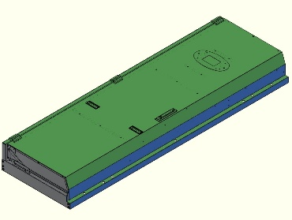 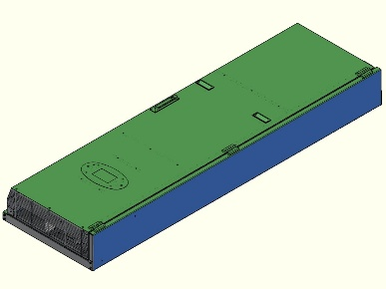
左側面
右側面
設備直立掛起、面對HMI面板左右兩側外觀 示意圖三、四，藍色圖範圍 | B 區 | 使用者正面不可見部分 | 兩側面蓋（左、右名側） | B 區 藍色 | 使用者正面不可見部分 | 兩側面蓋（左、右名側） | 藍色區 | 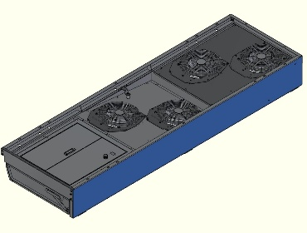 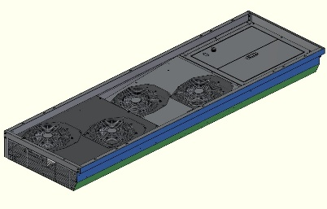
背面
頂部
底部
設備直立掛起，面對入風、頂部、底部、框內 示意圖五、六、七，灰色範圍 | C 區 | 產品背面及底面 | 背板、底部零件面 | C 區 灰色 | 產品頂部、背面及底面 | 背面、頂/底部零件面 | 灰色區 |  
是指有兩種使用方式嗎？ | 註：當產品為立、臥兩用時，底部外觀視為 B 區。 |  |  |  |  |  | ←**嘉祿本產品是立式使用**
 | 3. 外殼 (Housing) 檢驗標準
塗裝、印刷、鏽蝕，依前項分三個區域。 | 外殼檢驗涉及塗裝、印刷、鏽蝕及物理損傷等多維度標準。 |  |  |  |  | ←多維度，是否解釋是為看每項問題，可以多種說法和看法及作法。 |  | 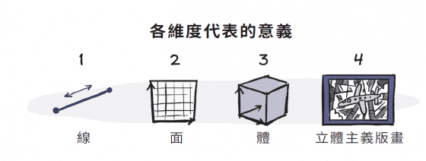
 | 3.1 基礎品質要求

 | 塗裝： 烤漆面嚴禁流漆、剝落、浮起或龜裂。內部靜電漆不可溢漆。 |  |  |  |  |  | ←表面流漆、剝落、浮起、龜裂；內部溢漆??。

 | 印刷： 文字及 Logo 圖樣必須清晰，嚴禁斷字、模糊或重影。 |  |  |  |  |  | ←表面斷字，重影。

 | 鏽蝕控制： 切斷面僅容許黑皮或鏽斑。若以白布擦拭，表面不得殘留紅色氧化痕跡。 |  |  |  |  |  | ←切斷面黑皮??、鏽斑，白布擦拭不留紅色氧化痕跡。

 | 組裝精度： 點焊間隙不得大於 0.5mm；組裝後總間隙 \le 0.5mm，段差 \le 1.0mm。 |  |  |  |  |  | ← 可否舉圈列說明?? 看不懂

 | 顏色： 外觀件不得有色差，應呈現金屬原始色。 |  |  |  |  | ← 本產品為大部件為烤漆板，少部份零件為金屬原始色

 | 3.2 損傷容許量化表（刮傷與異物）
 | 規範針對不同區域與受損面積制定了嚴格的處數限制：

 | 3.2.1 無感刮傷（目視不明顯者）
 | 無感： 指的是用指甲輕輕劃過表面時，感覺不到凹陷或卡卡的。
 | 目視不明顯： 也就是說，這不是那種一眼看過去就很嚴重的破壞，可能要稍微反光或仔細看才會發現的極輕微刮痕。 |  |  |  |  |  |  | ←嘉祿提問：目視是多少公分(尺)??
 |  |  |  |  |  |  |  | 目視的角度??

 | 舉例: A區在區域面積 100 cm^2 內 按照規範圍1mm * 20mm / 3處
 | 在這個區域內發現的輕微刮傷，必須同時符合以下三個條件才算及格：不能太粗： 刮傷的寬度不能超過 1mm。
 | 不能太長： 刮傷的長度不能超過 20mm。不能太多： 這種刮傷，在這個區域內最多只能有 3 個地方（3 處）。

 | 客戶標準 |  |  |  |  | 嘉祿標準
 | 區域 \ 面積 | 100 cm^2 | 100 - 1000 cm^2 | 1000 - 5000 cm^2 | > 5000 cm^2 | 100 cm^2 | 100 - 1000 cm^2 | 1000 - 5000 cm^2 | > 5000 cm^2
 | A 區 | 1mm * 20mm / 3處 | 1mm * 20mm / 4處 | 1mm * 25mm / 3處 | 1mm * 25mm / 4處 | 1mm * 20mm / 6處 | 1mm * 20mm / 8處 | 1mm * 25mm / 6處 | 1mm * 25mm / 8處
 | B 區 | 2mm* 50mm / 6處 | 2mm * 50mm / 7處 | 2mm * 60mm / 6處 | 2mm* 60mm / 7處 | 2mm* 50mm / 8處 | 2mm * 50mm / 9處 | 2mm * 60mm / 8處 | 2mm* 60mm / 9處
 | C 區 | 接受 | 接受 | 接受 | 接受 | 接受 | 接受 | 接受 | 接受

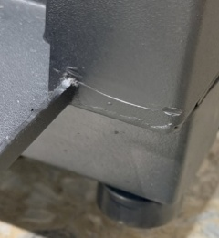
 | 3.2.2 有感刮傷
 | 指甲有感： 當你用指甲輕輕劃過表面時，會感覺到明顯的凹陷、阻力或「跳一下」 |  |  |  |  |  |  | ←是否如圖?
 | 肉眼可見： 通常這種刮傷不需要特別找角度，在正常光線下就能清楚看見。

 | 客戶標準 |  |  |  |  | 嘉祿標準
 | 區域 \ 面積 | 100 cm^2 | 100 - 1000 cm^2 | 1000 - 5000 cm^2 | > 5000 cm^2 | 100 cm^2 | 100 - 1000 cm^2 | 1000 - 5000 cm^2 | > 5000 cm^2
 | A 區 | 1mm * 15mm / 2處 | 1mm* 15mm / 3處 | 1mm * 20mm / 2處 | 1mm * 20mm / 3處 | 1mm * 15mm / 3處 | 1mm* 15mm / 4處 | 1mm * 20mm / 3處 | 1mm * 20mm / 4處
 | B 區 | 2mm * 40mm / 5處 | 2mm * 40mm / 8處 | 2mm* 50mm / 5處 | 2mm * 50mm / 8處 | 2mm * 40mm / 6處 | 2mm * 40mm / 9處 | 2mm* 50mm / 6處 | 2mm * 50mm / 9處
 | C 區 | 3mm * 60mm / 6處 | 3mm * 60mm / 9處 | 3mm * 60mm / 6處 | 3mm * 60mm / 9處 | 3mm * 60mm / 7處 | 3mm * 60mm / 9處 | 3mm * 60mm / 7處 | 3mm * 60mm / 9處

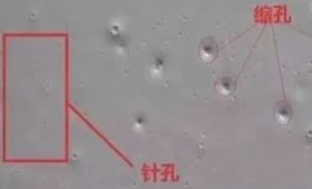
 | 3.2.3 異物、雜質、壓傷 (0.05mm^2 以下不計)
 | 異物/雜質： 想像烤漆裡面包了一個小灰塵，或是表面沾到洗不掉的小黑點、小顆粒。 |  |  |  |  |  |  | ←是否如圖?
 | 壓傷： 表面被硬物撞擊，留下一個凹進去的小點（坑洞）。

 | 客戶標準 |  |  |  |  | 嘉祿標準
 | 區域 \ 面積 | 100 cm^2 | 100 - 1000 cm^2 | 1000- 5000 cm^2 | > 5000 cm^2 | 100 cm^2 | 100 - 1000 cm^2 | 1000- 5000 cm^2 | > 5000 cm^2
 | A 區 | 1.5mm^2 / 2處 | 1.5mm^2 / 3處 | 1.5mm^2 / 2處 | 1.5mm^2 / 3處 | 1.5mm^2 / 3處 | 1.5mm^2 /4處 | 1.5mm^2 / 3處 | 1.5mm^2 / 4處
 | B 區 | 2mm^2 / 3處 | 2mm^2 / 4處 | 2mm^2 / 3處 | 2mm^2 / 4處 | 2mm^2 / 4處 | 2mm^2 / 5處 | 2mm^2 / 4處 | 2mm^2 / 5處
 | C 區 | 3mm^2 / 4處 | 3mm^2 / 5處 | 3mm^2 / 4處 | 3mm^2 / 5處 | 3mm^2 / 5處 | 3mm^2 / 6處 | 3mm^2 / 5處 | 3mm^2 / 6處
 | 4. 其他機構件檢驗規範
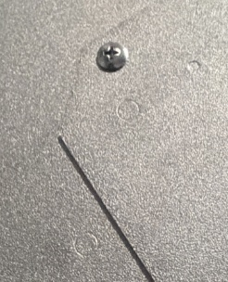
 | 4.1 托架、承座與散熱片

 | 電鍍與表面： 電鍍層不可有水斑、起泡或腐蝕。散熱片嚴禁生鏽、變形或破裂。 |  |  |  |  |  |  | ←是否如圖?

 | 毛邊控制： 托架與散熱片之毛邊尺寸必須在 0.08mm 以下。

 | 損傷限制：
 | 托架正面： 無感刮傷累積長度 \le 500mm（面積 50mm^2 以下）；有感刮傷長度 4mm \times 0.4mm 以下，20cm 距離內允收 3 條。 |  |  |  |  |  |  | ← 可否舉圈列說明?? 看不懂

 | 托架背面： 壓傷 5.0mm^2 以下可接受。 |  |  |  |  |  | ← 可否舉圈列說明?? 看不懂

 | 4.2 絕緣片
 | 破損判定： 破損長度大於 2mm 即判定為拒收（NG）。 |  |  |  |  |  | ← 可否舉圈列說明?? 看不懂

 | 黏合品質：

 | 沾膠限制：1mm^2 以下，3 點內允收，且點距須大於 5cm。 |  |  |  |  |  | ← 可否舉圈列說明?? 看不懂

 | 背膠剝離：轉折處剝離可接受；平面部分剝離面積須在總面積 1/4 以內。

 | 嚴禁氣泡、指印、髒污、漏貼或歪斜超出機構邊緣。

 | 4.3 螺絲、螺帽與墊片

 | 拒收條件： 電鍍不良、氧化、生鏽、變形、成型不良、尺寸不合。

 | 5. 接地與安全規範
 | 5.1 接地端子
 | 接地標準直接關係到設備的安全性與導電性能：

 | 規格匹配： 螺絲必須搭配對應端子，端子尺寸可藉由表面刻字辨識（例如 B 字樣代表孔徑大小）。

 | 導體接觸： 接地線鎖至銅排時，嚴禁有標籤或其他非導體夾在端子與銅排之間。若有標籤衝突，必須移除或避開。

 | 烤漆限制： 外殼的接地處（Grounding）嚴禁烤漆，以確保電路連通。

 | 5.2 環安衛 (EHS) 注意事項
 | 根據環境、安全與衛生評估，本檢驗過程之潛在風險極低：

 | 環境衝擊： 空氣、水、廢棄物及能源方面均評估為「無污染」。
 | 危害辨識： 物理性（跌落、割傷、感電等）與化學性危害評估均為「無」。
 | 管理措施： 檢驗人員應嚴格遵循「工作守則」與「作業指導書」。本規範未要求強制配戴特殊防護具（如安全帽或防毒面罩）。

